상품제안서
오스템 뷰센 덴탈세트 | 상품코드: S43343

 |  | 02-713-8555 | www.synergygift.co.kr
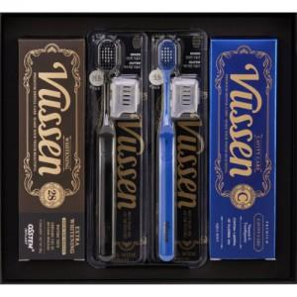 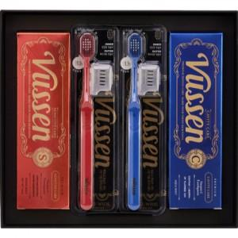 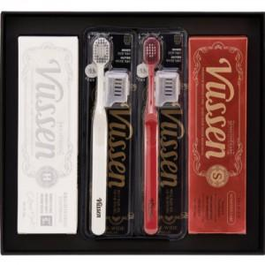

【상세/제작정보】 | <p><span style="font-size: 14pt;">※ 싸바리 케이스에 인쇄 진행 됩니다.</span></p>

【인쇄/포장옵션】 | DTF컬러전사 / 포장불가능

【공급단가】 | 수량
*VAT별도 | 단가

【상품 URL】 | https://www.synergygift.co.kr:443/src/goods_detail.php?gdno=43343

